상품제안서
SICRON 15W 맥세이프 아이폰 호환 무선 충전기 패드 ENW-MS220 | 상품코드: F22059

 |  |  |  |  |  |  | 02-412-0044 | www.easy1.co.kr
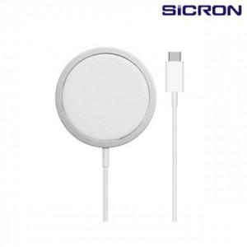

【상세/제작정보】

【인쇄/포장옵션】 | 스티커 / 포장지포장

【공급단가】 | 수량 | 100~ | 300~ | 500~ | 1,000~ | 3,000~
*VAT별도 | 단가 | 8,590원 | 8,270원 | 7,950원 | 7,630원 | 7,440원

【상품 URL】 | http://www.easy1.co.kr/src/goods_detail.php?gdno=22059

